8-分行作业中心
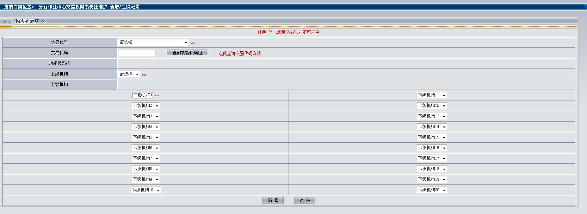
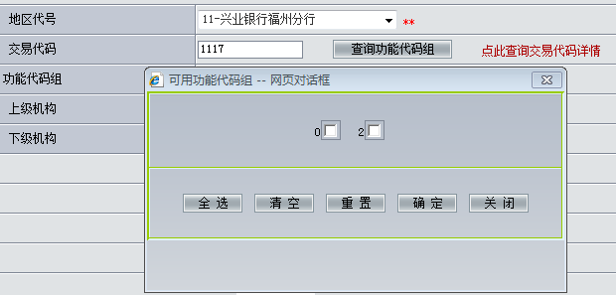
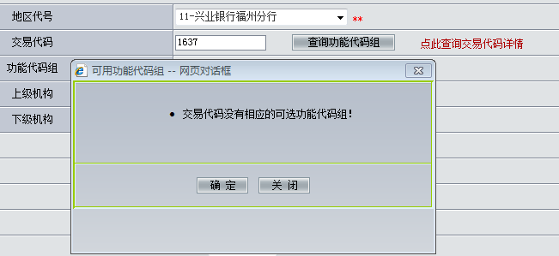
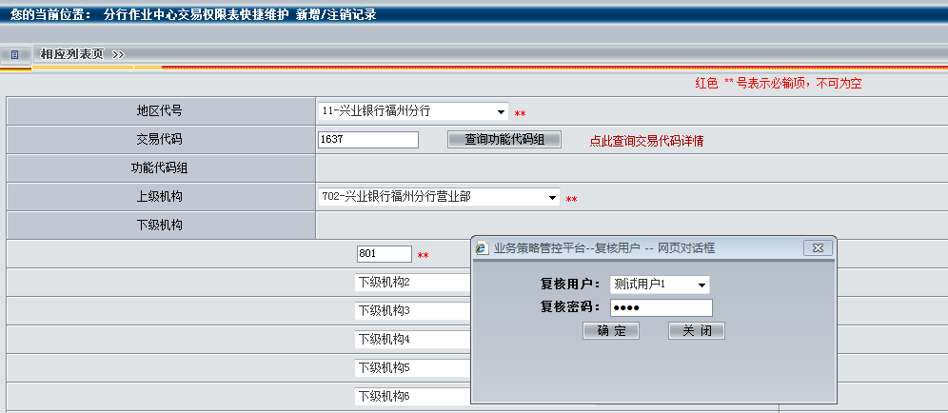
输入说明
输入项标题 | 是否必输 | 输入项类型 | 领域类型长度 | 控制说明 | 备注
交易代码 | 是 | 数值 | 字符4 | 输入“分行作业中心代理交易控制明细表”中该分行中记录状态为1的任意交易代码； | 代理他机构交易，输入【交易代码、机构代号】后，应检查分行作业中心代理机构是否允许代理该机构进行此交易： 1、如果参数表中未维护该记录，则提示：“本机构无代理xxx2机构进行ZZZZ交易的权限”； 2、如果参数表中维护的记录是针对该交易代码中的某些选项（如“操作选项”字段中01选择）的，则提示：“本机构可代理xxx2机构处理本交易“操作选项”的01选项”
机构代号 | 是 | 数值 | 字符3 | 输入同一分行辖内、该分行作业中心代理的任一机构，即只允许切换至本机构代理的机构、且非本机构的机构号下进行代理交易；

输出说明
输入项标题 | 是否必输 | 输入项类型 | 领域类型长度 | 控制说明 | 备注
 |  |  |  | 切换地区机构后，柜员不做改变，柜员所属机构做同步变化，由分行作业中心代理机构转换为切换机构的具体交易画面 | 示例：0015代理1637交易

输入输出界面
 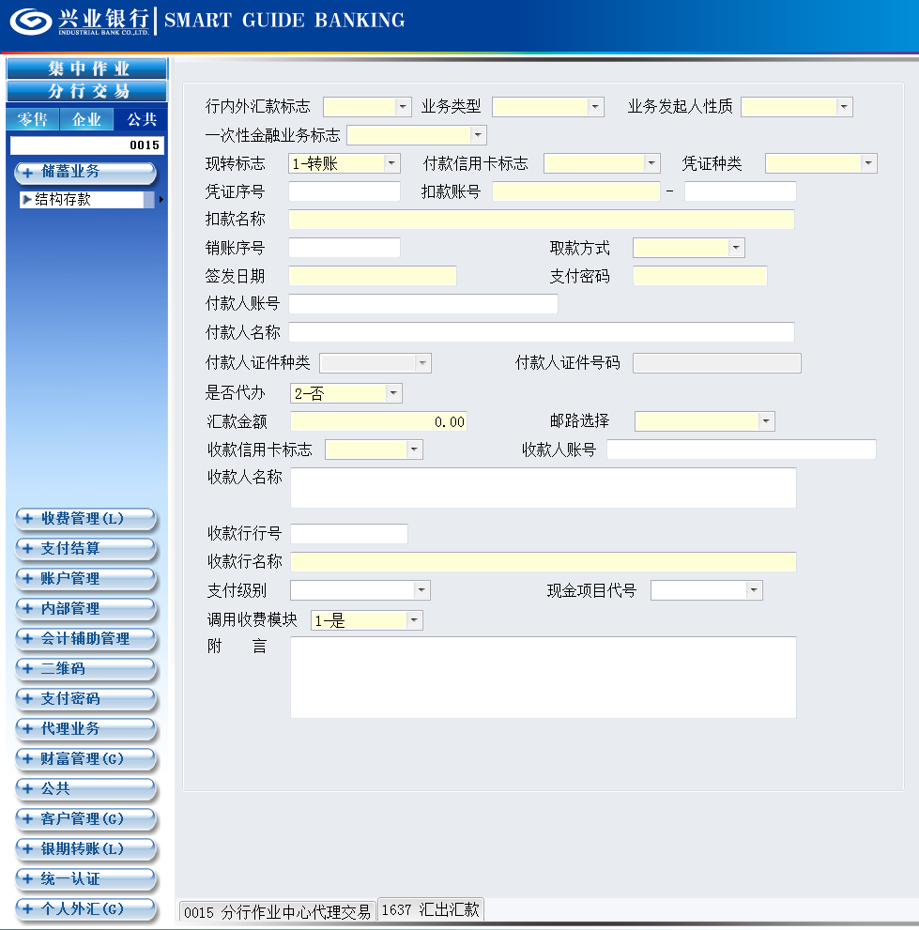

其他说明
1、（0015 分行作业中心代理）交易，实现分行作业中心柜员可直接在SGB系统代理辖内的机构进行业务处理的功能，其业务规则，详见《SGB需求：0015-分行作业中心代理交易》； 2、已实现分行作业中心代理功能的交易，可通过“业务策略管理平台”的“分行作业中心交易列表”查询； 3、未实现分行作业中心代理功能的交易 或 新增交易需要实现分行作业中心代理功能的，经业务主管部门、技术评估，确认可以实现代理功能后，提交需求申请、业务测试、软件下发、分行作业中心代理参数维护。

已实现分行作业中心代理功能的交易查询
登录“业务策略管理平台”→ 核心参数维护：分行作业中心交易列表维护 【注意事项：】需增加代理功能的交易，以及该交易的“可用功能代码组”只能由总行通过软件下发维护

分行作业中心，已维护的代理交易查询
已经实现代理功能的交易（即：“分行作业中心交易列表”中可查，且记录状态jlzt=“1”的交易代码），某分行是否已维护其上下级代理参数，可通过“业务策略管理平台”的”分行作业中心交易权限表维护“查看，步骤： 登录“业务策略管理平台”→ 核心参数维护：分行作业中心交易权限表维护 → 输入“地区代号”、“交易代码”、“上级机构代号”等查询信息 → 点击【查询】 【注意事项：】查无记录时，可通过“定制类参数维护：分行作业中心交易权限表快捷维护”功能进行参数维护；

分行作业中心，代理交易的参数维护
业务策略管理平台 →定制类参数维护：分行作业中心交易权限表快捷维护 →输入“地区代号”、“交易代码”、“上级机构”、“下级机构”→点击【新增】 →授权成功 后返回维护结果 【注意事项：】 1、 分行作业中心可代辖内机构进行交易的【交易代码权限】，必须是在“分行作业中心交易列表 jylb”中存在的、且该交易码的记录状态jlzt=“1”的进行【上下级代理参数】的维护； 2、输入“交易代码”后，需点击“查询功能代码组”（1）若有返回具体的功能代码（如：1117交易），根据实际需要选择； （2）若没有返回具体的功能代码（如：1637交易），则直接点击“确定”即可。 3、上级机构：输入“分行作业中心代理机构” 4、下级机构：输入“被代理机构”，最多可一次维护20个 下级机构

